对账发票申请
倍安来对账单-Recall
客户 | 下单时间 | 客户联系人 | 单据编号 | 客户PO号 | 睿颢合同号 | 客户款号 | 使用于 | 品名 | 数量(片） | 单价(RMB) | 金额(RMB) | 备注1 | 备注2
上海倍安来 | 2025-11-25 | 孟翔 | S25111754 | 18083 翻单 | RBALZH00188 东阳市草之语工艺品公司，洗标卷装出货， | 1338-149-710-99 | bag 便便包 | ZHPRL24015 新版4标主标（纯棉） | 1339 | 0.15 | 200.850
 |  |  |  |  |  |  |  | ZHCRI25005 13标（2页）洗标 不裁剪 | 2678 | 0.055 | 147.290
 |  |  |  |  |  |  |  | ZHCRI25006 13洗标环保页 | 1339 | 0.04 | 53.560
 |  |  |  |  |  |  |  | ZHPCHT001 15标-PET 附加小吊牌 | 1339 | 0.300 | 401.700
 |  |  |  |  |  |  |  | ZHHTR25003 9标RFID挂牌45*61mm不含价格贴 | 1339 | 0.520 | 696.280
 |  |  |  |  |  |  |  | 吊粒（MV 181）ZHLOP24027 | 1339 | 0.180 | 241.020
上海倍安来 | 2025-12-03 | 孟翔 | S25120261 | 16548 | RBALZH00191 东阳市草之语工艺品公司，洗标卷装出货， | 9608/602/999/99 | kids bag 便便包 | ZHPRL24015 kids新版4标主标（纯棉） | 3095 | 0.15 | 464.250
 |  |  |  |  |  |  |  | ZHCRI25005 13标（3页）洗标 不裁剪 | 9285 | 0.055 | 510.675
 |  |  |  |  |  |  |  | ZHCRI25006 13洗标环保页 | 3095 | 0.04 | 123.800
 |  |  |  |  |  |  |  | ZHHTR25022 9标RFID吊牌105*52mm含价格贴 | 3095 | 0.74 | 2290.300
 |  |  |  |  |  |  |  | 红蓝价格贴ZHSK25013+ZHSK25014 | 3095 | 0.000 | 0.000
 |  |  |  |  |  |  |  | 吊粒（MV 181）ZHLOP24027 | 3095 | 0.180 | 557.100
 |  |  |  | 16169 |  | 7607/602/999/99 |  | ZHPRL24015 kids新版4标主标（纯棉） | 3095 | 0.15 | 464.250
 |  |  |  |  |  |  |  | ZHCRI25005 13标（3页）洗标 不裁剪 | 9285 | 0.055 | 510.675
 |  |  |  |  |  |  |  | ZHCRI25006 13洗标环保页 | 3095 | 0.04 | 123.800
 |  |  |  |  |  |  |  | ZHHTR25022 9标RFID吊牌105*52mm含价格贴 | 3095 | 0.74 | 2290.300
 |  |  |  |  |  |  |  | 红蓝价格贴ZHSK25013+ZHSK25014 | 3095 | 0.000 | 0.000
 |  |  |  |  |  |  |  | 吊粒（MV 181）ZHLOP24027 | 3095 | 0.180 | 557.100

TOTAL1 |  |  |  |  |  |  |  |  |  |  | 9632.95

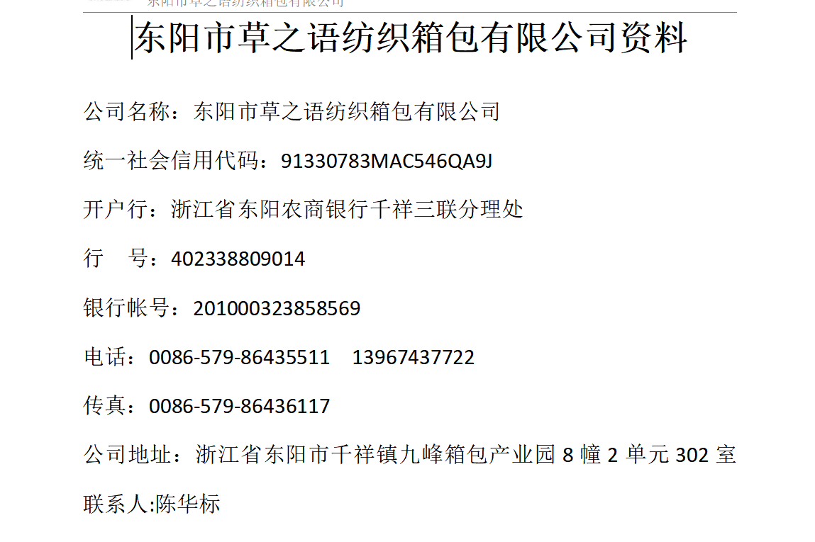
发票通知单
编号 （发票张数） | 申请日期 | 客户 | 开票抬头 （请填写全名） | 货物或应 税劳名称（比如吊粒，吊牌等，大致写一下就可以） | 规格型号 （如果不需要注明的请写“无”） | 单位 | 数量 | 金额 （一张发票的总金额） | 备注
1 |  | 上海倍安来 | 东阳市草之语纺织箱包有限公司 | 贴纸、吊牌、吊粒 | 无 | pcs | 58893 | ￥9,632.95

